#AI聊天文本
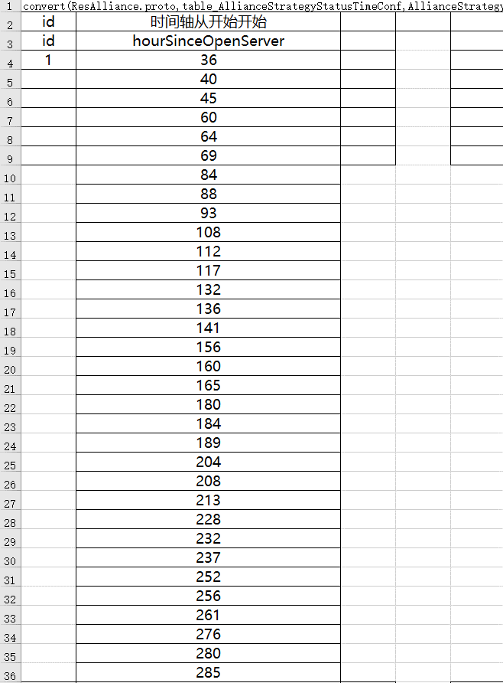
TID_Alliance_Chat_1 | 欢迎！大家可以查看地图，我们将按照一定的路线逐步向中央区域行进。征服这片土地需要大家的力量，请大家务必提升自身作战实力，为了帝国的明天！
TID_Alliance_Chat_2 | 我们将在{0}（UTC）尝试占领位于{1}的城市，请留意。此外，我们还将尝试占领位于{2}、{3}的城市，我们将以此为起点，逐步开启我们的伟大征程！
TID_Alliance_Chat_3 | 我们已经攻占了一座城市，这将为我们的征程打下坚实的基础。十分感谢大家的共同努力！尤其是{1}、{2}、{3}等几位玩家，你们的英勇表现，值得被这片土地所铭记！ |  |  |  |  | // 需要条件触发
TID_Alliance_Chat_4 | 我们将在{0}分钟后尝试进攻位于{1}的城市，大家可稍作休息，治疗自己的军队，以准备参与下一次攻城战。 |  |  |  |  | // 需要条件触发
TID_Alliance_Chat_5 | 恭喜！我们成功了，感谢大家的共同努力！尤其是{1}、{2}、{3}等几位玩家，你们的英勇表现，值得被这片土地所铭记！
TID_Alliance_Chat_6 | 我们将在明天{0}时尝试占领位于{1}的城市，请留意。此外，我们还将尝试占领位于{2}、{3}的城市，请大家留意时间，我们准时集合！
TID_Alliance_Chat_7 | 恭喜你们，我们攻城成功了！尤其是{0}，{1}，{2}，你们的表现真的很突出！当然，我们需要每个人的支持和努力，让我们一起为下一次胜利而努力！
TID_Alliance_Chat_8 | 大家真是太棒了，攻城如此成功！尤其是{0}，{1}，{2}，你们的勇气和决心在我们的胜利中发挥了关键作用。当然，我们需要每个人的支持，让我们一起为下一次胜利而努力！
TID_Alliance_Chat_9 | 你们的勇气和毅力真的很令人钦佩。尤其是{0}，{1}，{2}，你们的技能和战术安排真的很出色。当然，我们需要每个人的支持，让我们一起为下一次胜利而努力！
TID_Alliance_Chat_10 | 我们的盟友们，感谢你们的付出和贡献。尤其是{0}，{1}，{2}，你们的表现激励了我们所有人。当然，我们需要每个人的支持，让我们一起为下一次胜利而努力！
TID_Alliance_Chat_11 | 好样的，大家都表现得非常出色！尤其是{0}，{1}，{2}，你们的攻城贡献不可磨灭！当然，我们需要每个人的支持，让我们一起为下一次胜利而努力！
TID_Alliance_Chat_12 | 我们真的是一支无敌的团队！尤其是{0}，{1}，{2}，你们的表现真的让我们感到非常骄傲。当然，我们需要每个人的支持，让我们一起为下一次胜利而努力！
TID_Alliance_Chat_13 | 你们是我们胜利的关键，非常感谢你们。尤其是{0}，{1}，{2}，你们的贡献真的很了不起。当然，我们需要每个人的支持，让我们一起为下一次胜利而努力！
TID_Alliance_Chat_14 | 一起战斗，一起胜利，我们真的是最棒的团队！尤其是{0}，{1}，{2}，感谢你们的付出，让我们取得了胜利。当然，我们需要每个人的支持，让我们一起为下一次胜利而努力！
TID_Alliance_Chat_15 | 看到大家的努力和汗水，我感到非常欣慰和骄傲。尤其是{0}，{1}，{2}，你们是无敌的战士，你们的表现让我们都惊叹不已。当然，我们需要每个人的支持，让我们一起为下一次胜利而努力！
TID_Alliance_Chat_16 | 大家都是最棒的盟友，希望我们能一直保持这样的合作和默契。尤其是{0}，{1}，{2}，你们是我们胜利的关键，非常感谢你们的出色表现。当然，我们需要每个人的支持，让我们一起为下一次胜利而努力！

// 参数没做好 先配个草稿
 | 开服几小时（对齐0点） | 聊天内容 | 类型 | 备注 | 文本（策划看）
id | svrOpenHour | content | rangeType
1 | 1 | TID_Alliance_Chat_1 | 聊天 | 开服迎宾 | 欢迎！大家可以查看地图，我们将按照一定的路线逐步向中央区域行进。征服这片土地需要大家的力量，请大家务必提升自身作战实力，为了帝国的明天！
2 | 25 | TID_Alliance_Chat_6 | 聊天 | 开城预告-36h | 我们将在明天{0}时尝试占领位于{1}的城市，请留意。此外，我们还将尝试占领位于{2}、{3}的城市，请大家留意时间，我们准时集合！
3 | 36 | TID_Alliance_Chat_3 | 聊天 | 打完了，打成功了，顺便光荣榜点点名 | 我们已经攻占了一座城市，这将为我们的征程打下坚实的基础。十分感谢大家的共同努力！尤其是{1}、{2}、{3}等几位玩家，你们的英勇表现，值得被这片土地所铭记！
4 | 36 | TID_Alliance_Chat_4 | 聊天 | 开城预告-40h | 我们将在{0}分钟后尝试进攻位于{1}的城市，大家可稍作休息，治疗自己的军队，以准备参与下一次攻城战。
5 | 40 | TID_Alliance_Chat_5 | 聊天 | 打完了，打成功了，顺便光荣榜点点名 | 恭喜！我们成功了，感谢大家的共同努力！尤其是{1}、{2}、{3}等几位玩家，你们的英勇表现，值得被这片土地所铭记！
6 | 40 | TID_Alliance_Chat_4 | 聊天 | 开城预告-45h | 我们将在{0}分钟后尝试进攻位于{1}的城市，大家可稍作休息，治疗自己的军队，以准备参与下一次攻城战。
7 | 43 | TID_Alliance_Chat_4 | 聊天 | 开城预告-45h | 我们将在{0}分钟后尝试进攻位于{1}的城市，大家可稍作休息，治疗自己的军队，以准备参与下一次攻城战。
8 | 45 | TID_Alliance_Chat_7 | 聊天 | 打完了，打成功了，顺便光荣榜点点名 | 恭喜你们，我们攻城成功了！尤其是{0}，{1}，{2}，你们的表现真的很突出！当然，我们需要每个人的支持和努力，让我们一起为下一次胜利而努力！
9 | 45 | TID_Alliance_Chat_6 | 聊天 | 开城预告-60h | 我们将在明天{0}时尝试占领位于{1}的城市，请留意。此外，我们还将尝试占领位于{2}、{3}的城市，请大家留意时间，我们准时集合！
10 | 60 | TID_Alliance_Chat_5 | 聊天 | 打完了，打成功了，顺便光荣榜点点名 | 恭喜！我们成功了，感谢大家的共同努力！尤其是{1}、{2}、{3}等几位玩家，你们的英勇表现，值得被这片土地所铭记！
11 | 60 | TID_Alliance_Chat_4 | 聊天 | 开城预告-64h | 我们将在{0}分钟后尝试进攻位于{1}的城市，大家可稍作休息，治疗自己的军队，以准备参与下一次攻城战。
12 | 64 | TID_Alliance_Chat_7 | 聊天 | 打完了，打成功了，顺便光荣榜点点名 | 恭喜你们，我们攻城成功了！尤其是{0}，{1}，{2}，你们的表现真的很突出！当然，我们需要每个人的支持和努力，让我们一起为下一次胜利而努力！
13 | 64 | TID_Alliance_Chat_4 | 聊天 | 开城预告-69h | 我们将在{0}分钟后尝试进攻位于{1}的城市，大家可稍作休息，治疗自己的军队，以准备参与下一次攻城战。
14 | 69 | TID_Alliance_Chat_8 | 聊天 | 打完了，打成功了，顺便光荣榜点点名 | 大家真是太棒了，攻城如此成功！尤其是{0}，{1}，{2}，你们的勇气和决心在我们的胜利中发挥了关键作用。当然，我们需要每个人的支持，让我们一起为下一次胜利而努力！
15 | 69 | TID_Alliance_Chat_6 | 聊天 | 开城预告-84h | 我们将在明天{0}时尝试占领位于{1}的城市，请留意。此外，我们还将尝试占领位于{2}、{3}的城市，请大家留意时间，我们准时集合！
16 |  |  |  |  | #N/A
 |  |  |  |  | #N/A
 |  |  |  |  | #N/A
 |  |  |  |  | #N/A

